Folha1
2016-02-27 | 2016-03-03 | 2016-03-06 | 2016-03-17 | 2016-03-18 | 2016-03-27 | 2016-04-30 | 2016-05-06 | 2016-05-15 |  | 2016-05-30 |  | 2016-06-09

 | fundamentar desenvolvimento

 |  | justificar modelo de negocio

 |  |  | analisar requisitos da aplicaçao

 |  |  |  | 1a
 |  |  |  |  | especificar geral
 |  |  |  |  |  | RUP method: Use Cases, DSS e DSC; Geraçao da documentaçao
 |  |  |  |  |  |  | 2a
 |  |  |  |  |  |  |  | apresentar caract arquitetura sistema; descrever modulos; fazer plano de desenvolvimento e distribuir trabalho;
 |  |  |  |  |  |  |  |  |  | Ferramentas utilizadas; Validar software desenvolvido
 |  |  |  |  |  |  |  |  |  |  |  | 3a

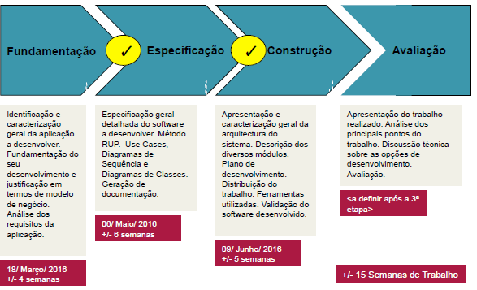

Fev |  |  | Março |  |  |  | Abril |  |  |  |  | Maio |  |  |  |  | Junho
14 | 21 | 28 | 6 | 13 | 20 | 27 | 3 | 10 | 17 | 24 | 31 | 1 | 8 | 15 | 22 | 29 | 5 | 12
Identificar e caracterizar aplicaçao

 |  | fundamentar desenvolvimento

 |  |  | Modelo de negócio
 |  |  |  | Requisitos da aplicaçao
 |  |  |  |  | especificação geral e método RUP
 |  |  |  |  |  | Use Cases, Diagramas de Classe
 |  |  |  |  |  |  | Geraçao docs
 |  |  |  |  |  |  |  | características da arquitetura do sistema
 |  |  |  |  |  |  |  |  | descrever módulos
 |  |  |  |  |  |  |  |  |  | fazer plano de desenvolvimento
 |  |  |  |  |  |  |  |  |  |  | Distribuir trabalho
 |  |  |  |  |  |  |  |  |  |  |  | Ferramentas utilizadas
 |  |  |  |  |  |  |  |  |  |  |  |  |  |  |  |  | Validar software desenvolvido

 |  |  | 2016-03-18 |  | 2016-05-06 |  | 2016-06-09
 |  |  | fundamentaçao |  | especificaçao |  | construçao

